Datos Pliego - Estimaciones
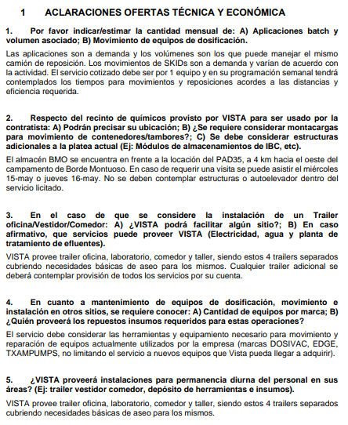
Volumen de reposición | 70000 |  | 17.5
Puntos recorridos por mes | 16 |  | 250
Presión max. Batch | 50
Tiempo | 12+12
Puntos de dosificación | 240 | 45 | 2.0454545455
Bombas | EDGE-DSVC-Texam Pumps

Km camion | 6800 | 1 camión x 4 horas x 50km/h x 22 (Rep) y el otro 12 días en batch
Km camioneta | 13200 | 2 camionetas x 4 horas x 50 km/hora x 22 días por mes

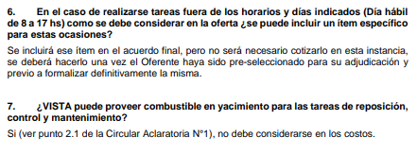

1 | AM
1 | AF
3 | BM

Tte
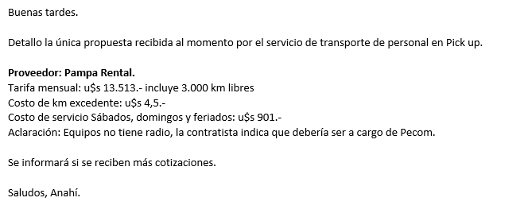
1,400
581
3,500
5,481
8550.048

FA
Formula de Ajuste para Servicios
1) ${TS}_{n} (ARS)=TSo × (63\%×\frac{{MO}_{n}}{{MO}_{o}}+10\%×\frac{{GO}_{n}}{{GO}_{o}} +27\%×\frac{{IPIM}_{n}}{{IPIM}_{o}}$ $)$

1) ${TS}_{n} (ARS)=TSo × (71\%×\frac{{MO}_{n}}{{MO}_{o}}+10\%×\frac{{GO}_{n}}{{GO}_{o}} +19\%×\frac{{IPIM}_{n}}{{IPIM}_{o}}$ $)$

Estructura de Costo | Índice en formula | Fuente de datos | Mes base | Valor | Scio_Rep | Scio Insp y Mto | 2. Scio_Rep_Control y Mto

Mano de Obra | MO | Según variación de costo de Salario testigo según CCT643/12 | Apr-24 | 2921869.20 | 56% | 85% | 55% | 63% | 71%
Equipos-Insumos-Mantenimiento | IPIM | Indec | Mar-24 | 9044.90 | 44% | 15% | 45% | 27% | 19%

La aplicación de la formula se realizará cuando se origine alguna de las siguientes condiciones:
a Semestralmente.
a Cuando existan variaciones en el costo de mano de obra según CCT643/12.
a Cuando la variación sea superior al 3%.

Costos Lab
Control de | Cupones | Descripción equipos | Periodo de amortización [meses] | Muestras/mes | Amortización equipos [USD/determinación] | Descripción insumos | Insumos [USD/determinación] | Tiempo laboratorista (solo colocar para determinaciones en lab) | Costo determinación [USD] | Puntos | Frecuencia mensual | Costo mensual [USD/mes]
Corrosión | ATP | Medidor de ATP-24m | 36 | 44 | 5.1 |  | 8 |  | 13.1 | 4 | 1 | 52
Agua de SWD e inyección | O/W | equipo de vacio |  |  |  |  |  |  | 17.0 | 2 | 2 | 68
 | O2 | Kit Chemts | 36 | 4 | 1.7 | ampolla | 1.7 |  | 3.4 | 4 | 4 | 55
 | AFQ completo con SSP | Hatch 30000 USD | 36 | 330 | 2.5 |  | 10 | 16.2 | 28.8 | 4 | 2 | 230
 | Tamaño de Particula |  |  |  |  |  |  |  | 33.3 | 2 | 1 | 67
Análisis de depósitos sólidos | Residual de IC |  |  |  | 2.5 |  | 5.0 | 16.2 | 23.8 | 14 | 1 | 333
 | XRF/XRD,FTIR microcospia |  |  |  |  |  |  |  | 270.0 | 2 | 1 | 540
Análisis de parafina | Punto de fusión |  |  |  |  |  |  |  |  |  |  | 0
 | Apariencia de la cera. Pto de fluidez |  |  |  |  |  |  |  |  |  |  | 0
 | Contenido de cera |  |  |  |  |  |  |  |  |  |  | 0
 | Análisis de depósitos |  |  |  |  |  |  |  |  |  |  | 0
 | SARA |  |  |  |  |  |  |  | 207.0 | 3 | 1 | 621
Monitoreo de H2S y CO2 | H2S | Bomba | 36 | 44 | 5.1 | ampolla | 25 |  | 30.1 | 5 | 4 | 601
 | CO2 | Bomba | 36 | 44 | 5.1 | ampolla | 25 |  | 30.1 | 4 | 1 | 120
 |  |  |  |  |  |  |  |  |  |  |  | 2687 | 940328.39394

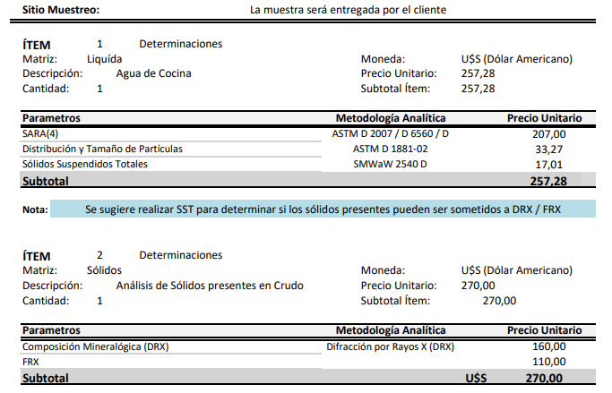
 | Cotización Clarity
 | Determinación | USD
 | SARA | 207
 | DRX | 160
 | FRX | 110
 | Sólidos en crudo | 270
 | Distribución y tamaño de part. | 33.27
 | SST | 17

